案内図（R8浜北１）
物件案内図（かほく市浜北地内）

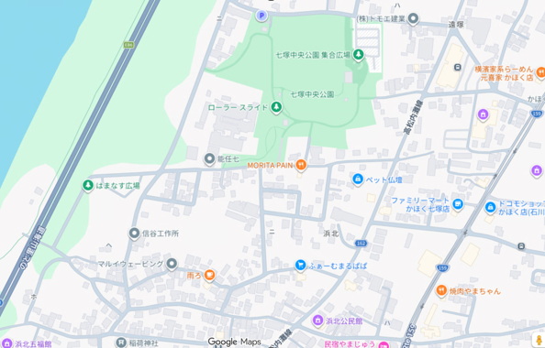

R8浜北１

詳細図

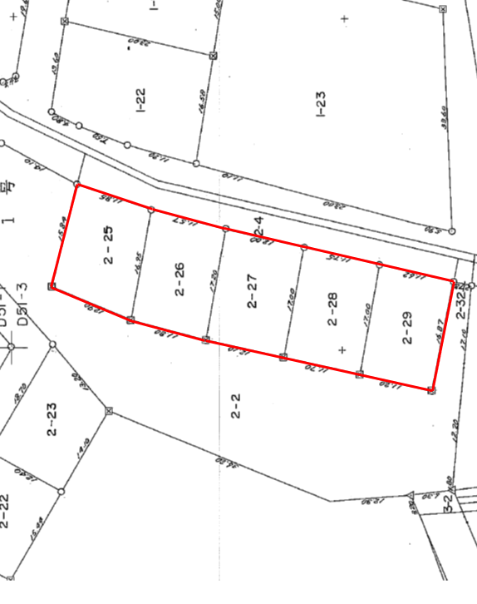

R8浜北１

P1

（物件）R8浜北１
 |  |  |  |  |  |  | 物件調書

物件番号 |  |  | Ｒ８浜北１ |  |  |  |  |  | 最低売却価格 |  |  |  | 4,580,000 |  |  |  |  |  | 円

所在地 |  |  |  | かほく市浜北壱号2番25、2番26、2番27、2番28、2番29
面 積 |  |  |  | 登記簿 |  | 996.69 |  |  | ㎡ | 地目 |  | 宅 地 |  | 形状 | 詳細図のとおり
 |  |  |  | （実測） |  |  |  |  | ㎡）
接面道路の幅員 及び構造 |  |  |  | ・舗装市道（幅員約6.8～約8.3ｍ）

法令等に | 基づく制限 | 都市計画法 |  | 非線引都市計画区域
 |  | 建築基準法 |  | 用途地域 |  |  | 無指定 |  |  |  |  |  |  | 防火指定 |  |  | 無
 |  |  |  | 建ぺい率 |  |  | 60 |  |  |  | ％ |  | 容積率 |  | 200 |  |  | ％
 |  | その他法律等
私道の負担等に 関する事項 |  |  |  | 負担の 有無 |  | 無 |  | 負担の 内容 |  |  | ―

供給処理 施設の状況 |  |  |  | 区分 |  | 状況 |  |  |  | 事業所名 |  |  |  |  |  | 電話番号
 |  |  |  | 電気 |  | 引込可 |  |  |  | 北陸電力㈱お客さまサービスセンター |  |  |  |  |  | 0120-776-453
 |  |  |  | 上水道 |  | 引込可 |  |  |  | かほく市産業建設部上下水道課 |  |  |  |  |  | 076-283-7106
 |  |  |  | 下水道 |  | 引込可 |  |  |  | かほく市産業建設部上下水道課 |  |  |  |  |  | 076-283-7106
 |  |  |  | 都市ガス |  | 無
交通機関 |  |  |  | 鉄道 |  | ＪＲ西日本 七尾線 宇野気駅（約2.0ｋｍ）
 |  |  |  | バス |  | かほく市福祉巡回バス（秋浜八幡町・約450ｍ）
公共施設 |  |  |  | 市役所等 |  | 七塚サービスセンター（約750ｍ）
 |  |  |  | 保育園 |  | 市立ひまわりこども園（約1.1ｋｍ）
 |  |  |  | 小学校 |  | 市立外日角小学校（約1.3ｋｍ）
 |  |  |  | 中学校 |  | 市立河北台中学校（約1.1ｋｍ）
参考事項 |  |  |  | ・ | 現況有姿による引き渡しとなります。
 |  |  |  | ・ | 敷地内の区画間に擁壁が残存しています。
 |  |  |  | ・ | 上下水道負担金が必要となります。
 |  |  |  | ※ | 申し込まれる前に、必ず現地をご確認ください。

P2

（物件写真）R8浜北１
 |  |  |  | 物件調書

所在地 |  | 石川県かほく市浜北壱号2番25、2番26、2番27、2番28、2番29
面 積 |  | 登記簿 | 996.69 |  | ㎡ | 地目 | 宅地 | 形状 | 詳細図のとおり
 |  | （実測） |  |  | ㎡）

 | 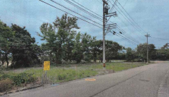

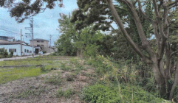

P3

